Sheet1

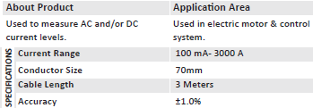
1)Product : Current Sensor | 电流传感器
Image : |  |  |  |  | 英文参数 |  |  | 中文翻译
 |  |  |  |  | used to measure AC and/or DC current levels:used in electric motor &control system |  |  | 用于测量交流和/或直流电流水平：用于电动机和控制系统
 |  |  |  |  | current range:100MA - 3000A |  |  | 电流范围：100MA - 3000A
 |  |  |  |  | condductor size：70 MM |  |  | 导体尺寸：70MM
 |  |  |  |  | cable length：3 meters |  |  | 电缆长度：3米
 |  |  |  |  | accuracy :+-1.0% |  |  | 准确度：+ - 1.0％


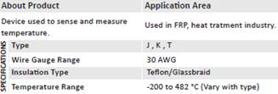
2)Product : Thermocouple Sensor Probe W/Mini Connector |  |  | 热电偶传感器探头W /迷你连接器
Image : |  |  |  | 英文参数 |  |  |  | 中文翻译
 |  |  |  | device used to sense and measure temperature：used in FRP,heat tratment industry |  |  |  | 用于感测和测量温度的设备：用于玻璃钢，热处理行业
 |  |  |  | type:J,K,T |  |  |  | 类型：J，K，T
 |  |  |  | wire gauge range:30 AWG |  |  |  | 线规范围：30 AWG
 |  |  |  | insulation type:tefion / glassbraid |  |  |  | 绝缘类型：tefion / glassbraid
 |  |  |  | temperature range:-200 to 482摄氏度（vary with type) |  |  |  | 温度范围：-200至482摄氏度（随型号而变）


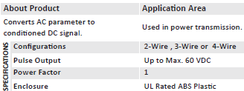
3)Product : Watt VAC Delta Transducer
Image : |  |  |  |  | 英文参数 |  |  |  | 中文翻译
 |  |  |  |  | converts AC parameter to conditioned DC signal:used in power transimission |  |  |  | 将AC参数转换为经过调节的DC信号：用于电力传输
 |  |  |  |  | configurations :2-wire,3-wire or 4-wire |  |  |  | 配置：2线，3线或4线
 |  |  |  |  | pulse output :up to max.60 VDC |  |  |  | 脉冲输出：最高可达60 VDC
 |  |  |  |  | power factor:1 |  |  |  | 功率因数：1
 |  |  |  |  | enclosure:UL rated ABS plastic |  |  |  | 外壳：UL等级ABS塑料


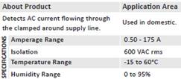
4) Product : AC Current Sensor With Switch |  | 带开关的交流电流传感器
 |  |  |  | 英文参数 |  |  | 中文参数
Image : |  |  |  | detects ac current flowing through the clamped around supply line:used in domestic |  |  | 检测流经被夹住的供电线路的交流电流：在国内使用
 |  |  |  | amperage range :0.5-175A |  |  | 电流范围：0.5-175A
 |  |  |  | isolation :600VAC rms |  |  | 隔离：600VAC有效值
 |  |  |  | temperature range :-15 to 60摄氏度 |  |  | 温度范围：-15至60摄氏度
 |  |  |  | humidity range:0 to 95% |  |  | 湿度范围：0至95％


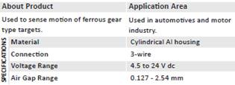
5) Product : Speed Sensor | 速度传感器
Image : |  |  |  |  | 英文参数 |  |  | 中文翻译
 |  |  |  |  | used to sense motion of ferrous gear:used in automotives and motor
 |  |  |  |  | type targetes :industry |  |  | 用于检测黑色金属齿轮的运动：用于汽车和电机
 |  |  |  |  | material:cylindrical al housing |  |  | 键入目标：行业
 |  |  |  |  | connection:3-wire |  |  | 材料：圆柱形铝外壳
 |  |  |  |  | voltage range：4.5 to 24 V dc |  |  | 连接：三线
 |  |  |  |  | air gap range :0.127-2.54mm |  |  | 电压范围：4.5至24 V直流
 |  |  |  |  |  |  |  | 气隙范围：0.127-2.54mm


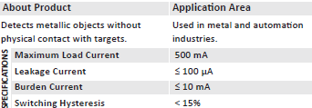
6) Product : Inductive Proximity Sensors |  | 感应式接近传感器
Image : |  |  |  |  |  | 英文参数 |  |  |  | 中文翻译
 |  |  |  |  |  | detects metallic objects without: used in metal and automation |  |  |  | 检测金属物体时不使用：用于金属和自动化
 |  |  |  |  |  | physical contact with targets ;industries |  |  |  | 与目标实体接触：行业
 |  |  |  |  |  | maximum load current ： 500MA |  |  |  | 最大负载电流：500MA
 |  |  |  |  |  | leakage current ：<=100uA |  |  |  | 漏电流<= 100uA
 |  |  |  |  |  | burden current：<=10MA |  |  |  | 负载电流：<= 10MA
 |  |  |  |  |  | switching hysteresis ：<155 |  |  |  | 切换滞后：<15%

